关系图
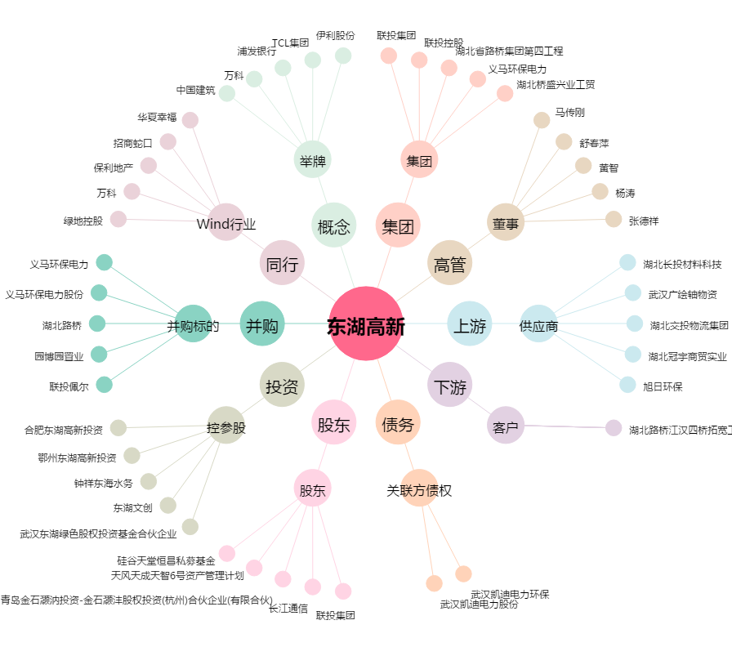
东湖高新[600133.SH] - 关系概览图

